Data Flow
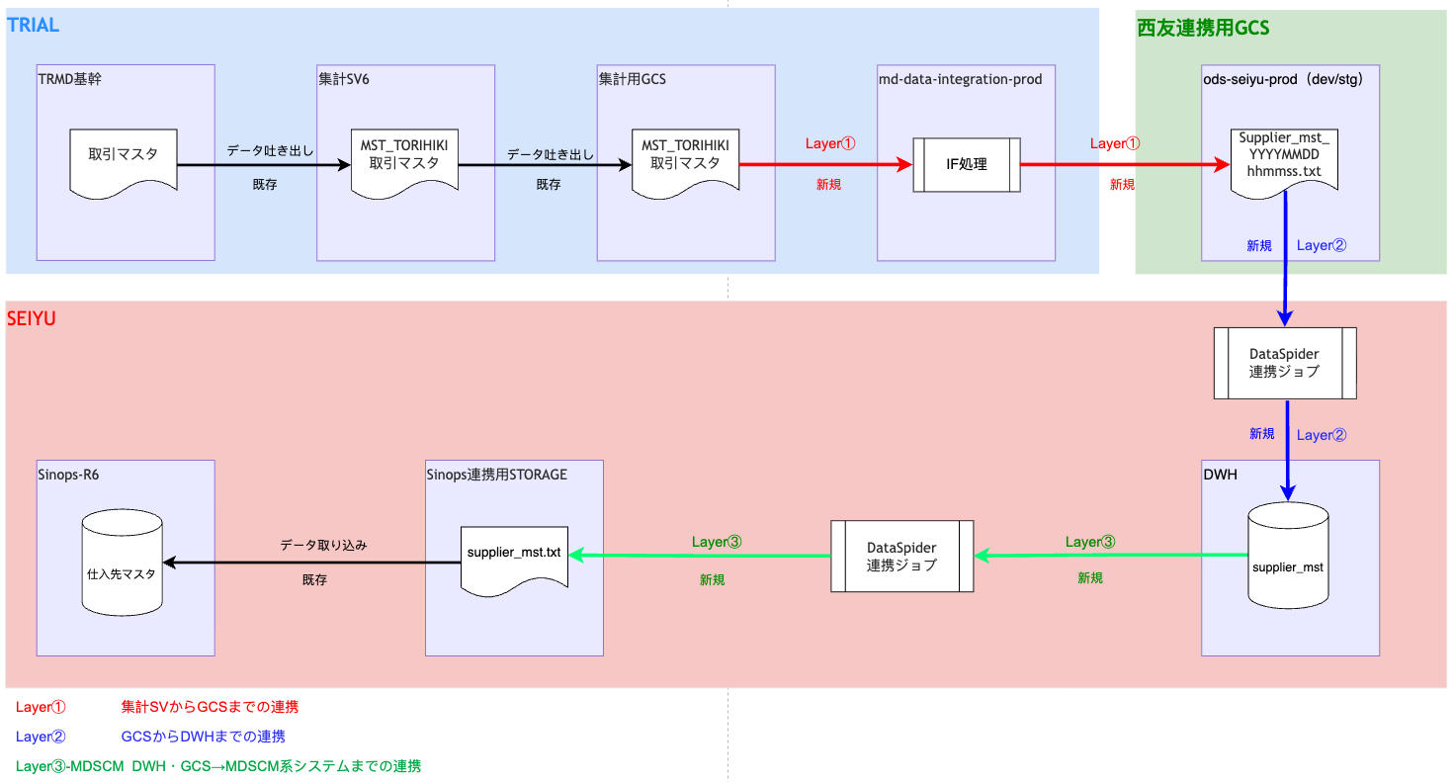

Server名 |  |  | Server名 |  |  | Server名 |  |  | Sinops・BO

 | テーブル名 |  |  | テーブル名 |  |  | テーブル名 |  |  | テーブル名

 |  | → |  |  | → |  |  | →

 | ファイル名 |  |  | ファイル名 |  |  | ファイル名 |  |  | ファイル名

02_Layer①設計
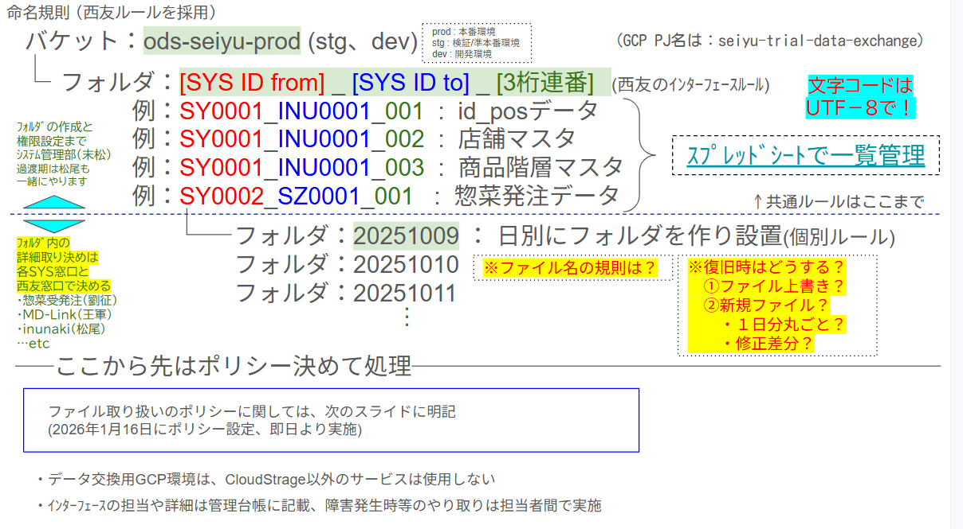
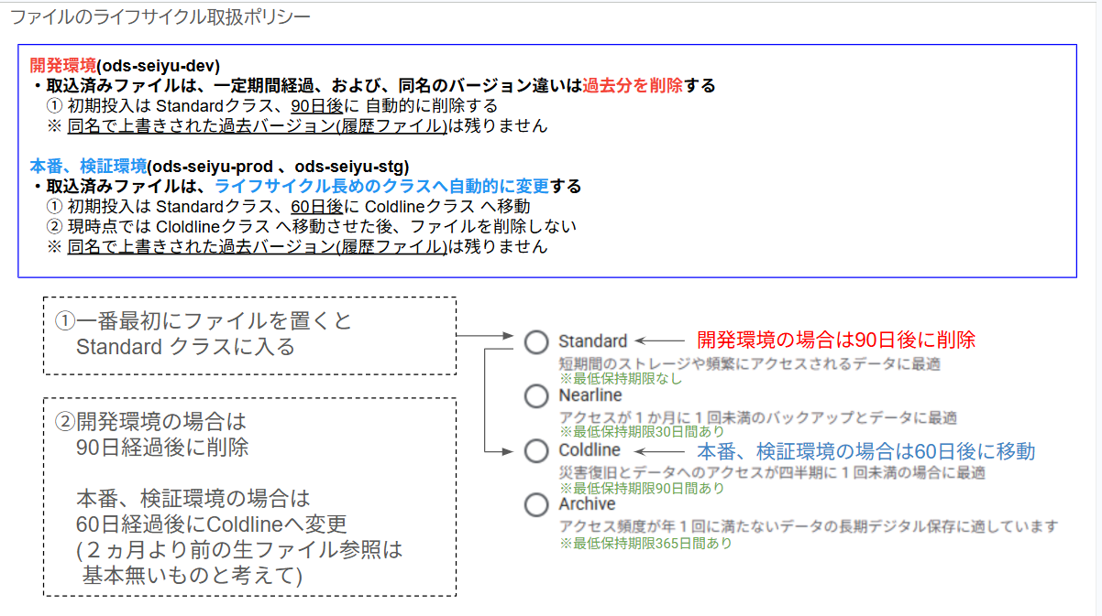
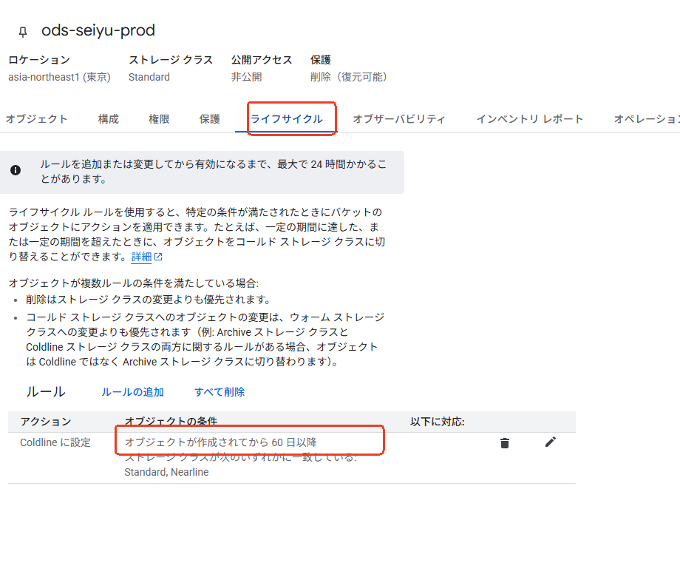
2. Layer① 設計（TRMD基幹 → GCS）

■ 設計条件
処理概要 | 集計SV6上の MST_TORIHIKI 取引マスタ を全件抽出し、外部IFを経てファイルを生成し、GCSへ配置します
抽出元テーブル | MST_TORIHIKI（取引マスタ・F083）
抽出条件 | 全件。TRIAL側で取引先がTRIAL向けか西友向けかを区別できないため、西友分に限定した抽出も行いません。判別コード値（取引先区分・取引状態区分）は TBD-47 で確認中ですが、本IFでは判別を行わないため抽出条件には使用しません。他の抽出条件があるかどうか、要確認、取引会社コードなど使えるかどうか？？？
出力ファイル名 | YYYYMMDD /Supplier_mst_YYYYMMDDhhmmss
GCS配置先 | ods-seiyu-prod（dev/stg）/[SYS ID from]_[SYS ID to]_[３桁連番]
文字コード | SJIS

■ 処理フロー
STEP | 処理内容 | 入力 | 出力 | 例外時の扱い | 備考
10 | 先行ジョブネット JN-MDBASE-CLOSE の正常終了と、TRIAL側のデータ更新完了・ファイル生成配置を確認します。 | ジョブ実行状況 | 起動可否 | ER-009
20 | MST_TORIHIKI を全件抽出します（仕入先の判別・西友分の限定は行いません）。有効期間で当日有効なレコードに絞り込みます。 | MST_TORIHIKI（VALID 断面） | 抽出結果 | ER-001
30 | 仕入先コードの重複有無を判定します。 | 抽出結果 | 判定結果 | ER-003 | 送信元では取引先コードの単独一意が保証されています
40 | 値にタブ・改行コードが含まれていないかを検査します。 | 抽出結果 | 検査結果 | ER-012 | 囲み文字を使用しないため
60 | TSVファイルを生成します（UTF-8／LF／囲みなし／ヘッダ・トレーラなし／圧縮なし）。前後スペースは除去し、パディングは行いません。 | 抽出結果 | 出力ファイル | ER-006
70 | 生成したファイルをGCSへ配置します。 | 出力ファイル | GCS上のファイル | ER-006
80 | 配置完了と出力件数をログへ記録します | GCS上のファイル | ログ | ER-014

07_ファイルレイアウト(TRMD基幹)
データファイル設計書_LV1 |  |  |  |  |  |  |  |  |  |  | 更新日 | 2019-01-29 | 作成日 | 2019-01-29 |  | 版 | 1.00 | テーブル一覧に戻る
 |  |  |  |  |  |  |  |  |  |  | 更新者 | 呂軒軒 | 作成者 | 呂軒軒 |  | 頁 | 1
プロジェクトCD |  |  |  | プロジェクト名 |  | マスタSV統廃合 |  |  |  |  | ファイルアドレス
システムCD |  |  |  | システム名 |  | マスタ
MST_TORIHIKI 取引マスタ |  |  |  |  |  |  |  |  | ﾀｲﾌﾟ:S(ｻｲﾝ付き数値ﾃﾞｰﾀ),U(ｻｲﾝなし数値ﾃﾞｰﾀ),C(文字型ﾃﾞｰﾀ)
No. | 項 目 名 | 項 目 ID | 項目タイプ |  | 形式 |  | キー | 桁数 | ﾀｲﾌﾟ | 説 明
001 | 有効開始日 |  | 固定長 |  | YYYYMMDD |  |  | 8
002 | 有効終了日 |  | 固定長 |  | YYYYMMDD |  |  | 8
003 | 取引先ID |  | 固定長 |  |  |  | ○ | 8→9 |  |  |  |  |  |  | _ ⇒ 0
004 | 取引先コード |  | 固定長 |  |  |  | ○ | 8→9 |  | ベンダーCD桁数変更（9桁へ） |  |  |  |  | _ ⇒ 0
005 | 取引先名称 |  | 可変長
006 | 取引先名称カナ |  | 可変長
007 | 取引先略称 |  | 可変長
008 | 取引先区分 |  | 固定長 |  |  |  |  | 2
009 | 取引状態区分 |  | 固定長 |  |  |  |  | 2
010 | GLN |  | 可変長
011 | 住所区分 |  | 固定長 |  |  |  |  | 2
012 | 連番 |  | 可変長 |  |  |  |  |  |  | 0/1
013 | 国コード |  | 可変長 |  |  |  |  |  |  | 1/3/_
014 | 都道府県コード |  | 固定長 |  |  |  |  | 2 |  | _ ⇒ 0
015 | 郵便番号 |  | 可変長
016 | 住所1(市町村) |  | 可変長
017 | 住所2(番地) |  | 可変長
018 | 住所3(建物等) |  | 固定長
019 | カナ住所1(市町村) |  | 固定長
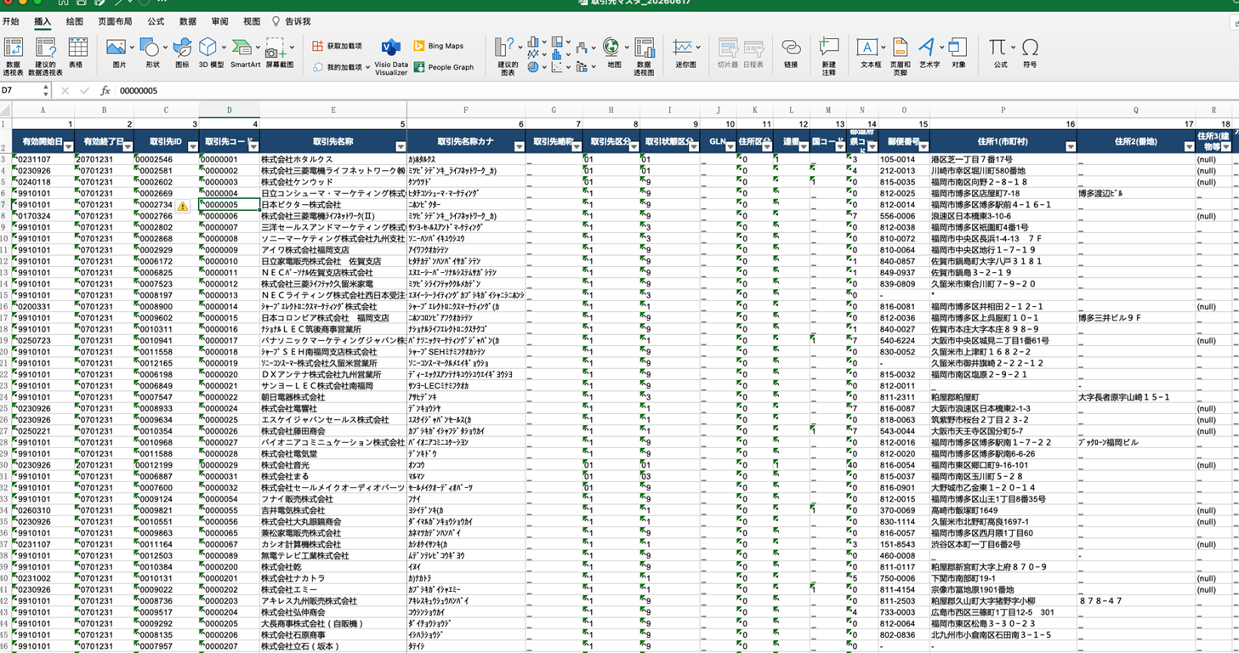
020 | カナ住所2(番地) |  | 可変長
021 | カナ住所3(建物等) |  | 可変長
022 | 電話番号 |  | 可変長
023 | FAX番号 |  | 可変長
024 | メールアドレス |  | 可変長
025 | 担当者氏名 |  | 可変長
026 | 担当者部署名 |  | 可変長
027 | 担当者役職 |  | 可変長
028 | 税区分 |  | 可変長 |  |  |  |  |  |  | 0/1/2/3
029 | 支払先コード |  | 固定長 |  |  |  |  | 4
030 | 本社コード |  | 固定長 |  |  |  |  | 4 |  | _ ⇒ 0
031 | 発注送信先コード |  | 固定長 |  |  |  |  | 4
032 | WEBシステム使用区分 |  | 固定長 |  |  |  |  | 2
033 | 預託在庫EDI区分 |  | 固定長 |  |  |  |  | 2
034 | 請求EDI区分 |  | 固定長 |  |  |  |  | 2
035 | 支払EDI区分 |  | 固定長 |  |  |  |  | 2
036 | 受領EDI区分 |  | 固定長 |  |  |  |  | 2
037 | 返品EDI区分 |  | 固定長 |  |  |  |  | 2
038 | 振替EDI区分 |  | 固定長 |  |  |  |  | 2
039 | リベートEDI区分 |  | 固定長 |  |  |  |  | 2
040 | 備考 |  | 可変長
041 | EDI区分 |  | 固定長 |  |  |  |  | 2
042 | ファイル名連番 |  | 可変長
043 | ファイル名 |  | 可変長
044 | オンライン対象区分 |  | 固定長 |  |  |  |  | 2
045 | EOSファイル区分 |  | 固定長 |  |  |  |  | 2
046 | 発注方法区分 |  | 固定長 |  |  |  |  | 2
047 | 納品形式区分 |  | 固定長 |  |  |  |  | 2
048 | 伝票種別区分 |  | 固定長 |  |  |  |  | 2
049 | 納品予定受取区分 |  | 固定長 |  |  |  |  | 2
050 | ASN取込稼働区分 |  | 固定長 |  |  |  |  | 2
051 | ASNチェック送信区分 |  | 固定長 |  |  |  |  | 2
052 | EDI開始日 |  | 可変長
053 | チェック開始日 |  | 可変長
054 | EDI一括確定フラグ |  | 可変長
055 | FC店舗EDI一括確定OFFフラグ |  | 可変長
056 | 複数便対応フラグ |  | 可変長
057 | 支払区分 |  | 固定長 |  |  |  |  | 2
058 | 買掛締コード１ |  | 可変長
059 | 買掛締コード２ |  | 可変長
060 | 銀行支店ID |  | 固定長 |  |  |  |  | 4
061 | 預金科目区分 |  | 固定長 |  |  |  |  | 2
062 | 口座番号 |  | 固定長 |  |  |  |  | 10
063 | 口座名義 |  | 可変長
064 | 口座名義(カナ) |  | 可変長
065 | 支払方法区分 |  | 固定長 |  |  |  |  | 2
066 | 休業日支払期日前後区分 |  | 固定長 |  |  |  |  | 2
067 | 支払案内書区分 |  | 固定長 |  |  |  |  | 2
068 | 支払保留区分 |  | 固定長 |  |  |  |  | 2
069 | 手数料負担フラグ |  | 可変長
070 | 物流費締タイミング区分 |  | 固定長 |  |  |  |  | 2
071 | 取引会社コード |  | 固定長 |  |  |  |  | 6
072 | トライアル組織コード |  | 固定長 |  |  |  |  | 6 |  | _⇒0
073 | 登録日 |  | 可変長 |  |  |  |  | 8
074 | 登録時分秒 |  | 可変長 |  |  |  |  | 6
075 | 登録者コード |  | 可変長
076 | 登録機能コード |  | 可変長
077 | 登録操作コード |  | 可変長
078 | 更新日 |  | 可変長 |  |  |  |  | 8
079 | 更新時分秒 |  | 可変長 |  |  |  |  | 6
080 | 更新者コード |  | 可変長
081 | 更新機能コード |  | 可変長
082 | 更新操作コード |  | 可変長
083 | 荷主コード |  | 固定長 |  |  |  |  | 2
084 | 削除フラグ |  | 可変長 |  |  |  |  |  |  | 1:削除 0:未削除

